Opgave 1 Navn og alder
 | Navn | Alder
 | Mikkel | 17
 | Hans | 22
 | Klaus | 19

Lav en lignende tabel til højre.
 | Klik på "Hjem":
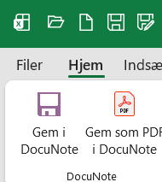

 | Tast nogle navne og tal ind.
 | Brug disse ikoner til at formatere teksten (fedt, kursiv, …):

 | Brug disse ikoner til at tegne rammer omkring cellerne:

 | Brug disse ikoner til at farve teksten eller baggrunden:

